Individuel deklaration
Regneark til udarbejdelse af individuelle deklarationer

Udarbejdelse af individuel deklaration |  |  |  | Elleverandør: Adresse: Telefon: Hjemmeside: |  | Firma logo

Angiv ønsket produktnavn
Produktnavn: |  | Individuel deklaration
NB! Produktnavn og firma logo m.m. udfyldes direkte på standardskemaet |  |  |  | Individuel deklaration

 |  |  |  | Deklarationen viser hvilke energikilder, der er medregnet til dit elkøb samt de tilknyttede miljøpåvirkninger. Til sammenligning er angivet den generelle deklaration, der viser den beregnede gennemsnitlige brændselsfordeling og miljøpåvirkning ved elforbrug for de danske elforbrugere, der ikke har købt individuelt deklareret elektricitet.

Teksten i deklarationen er baseret på det typiske ilfælde, hvor der er anvendt oprindelsesgarantier til at dokumentere brændselssammensætningen af den individuelle deklaration. Teksten skal derfor tilpasses en smule, hvis der er anvendt en anden dokumentationsform. Kontakt Energinet.dk nærmere herom.
 |  |  |  | Deklarationen er dokumenteret med oprindelsesgarantier, der viser produktionen af den angivne mængde el svarende til dit elforbrug. Der er hermed sikkerhed for, at oprindelsesgarantierne ikke også bliver anvendt til at dokumentere el-salg til andre kunder. Eventuelle spørgsmål om deklarationen kan rettes til Energinet.dk.

Vind | 1
Vand
Sol
Biomasse
Biogas
Affald
Kul
Naturgas
Olie
Atomkraft
Generel
Indtastning af brændselssammensætning |  |  |  | Brændsler anvendt til elfremstilling

Angiv fordelingen af de brændsler, som er anvendt til elfremstillingen af det individuelle produkt. En forholdsmæssig andel af deklarationen kan derudover udgøres af den generelle deklaration. |  |  |  | Individuel deklaration | Generel deklaration 2022

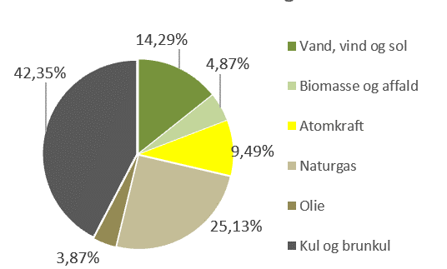

Brændselskategori
Kategori | MWh
Vind | 1
Vand
Sol
Biomasse
Biogas
Affald (bionedbrydelig)
Affald (fossil)
Kul |  |  |  | Miljøforhold for el leveret til forbrug
Naturgas
Olie |  |  |  | Miljøforhold ved forbrug af 1 kWh Elproduktion fra vedvarende energikilder, der omfatter el produceret fra vind, vand, sol, biogas, biomasse og den bionedbrydelige andel af affald, er kendetegnet ved ikke at medføre CO2-emission. Elproduktion fra vind, vand og sol er helt emissionsfri, mens der ved brug af biogas, biomasse, affald og fossile brændsler (kul, olie og naturgas) dannes en række emissioner til luften og restprodukter. Emissioner til luften sker bl.a. som drivhusgasser (kuldioxid, metan og lattergas) og som forsurende gasser (svovldioxid og kvælstofilter). Restprodukter kan ofte anvendes, fx afsvovlingsproduktet gips til byggematerialer og kulasker til cementindustrien. Bioasker bruges ofte til gødskning. | Ved forbrug af 1 kWh fremkommer | Individuel deklaration | Generel 2022
Atomkraft
Total | 1 |  |  |  | Emissioner til luften | g/kWh
 |  |  |  |  | CO2 (Kuldioxid - drivhusgas) | 0 | 422
Generel deklaration |  |  |  |  | CH4 (Metan - drivhusgas) | 0 | 0.30
Kategori | MWh |  |  |  | N2O (Lattergas - drivhusgas) | 0 | 0.005
Generel-el | 0 |  |  |  | Drivhusgasser (CO2 ækv.) | 0 | 432
 |  |  |  |  | SO2 (Svovldioxid) | 0 | 0.06
 |  |  |  |  | NOx (Kvælstofilte) | 0 | 0.33
El-salg af den specielle leveringsaftale i kalenderåret 2021 |  |  |  |  | CO (Kulilte) | 0 | 0.11
 |  |  |  |  | NMVOC (Uforbrændt kulbrinter) | 0 | 0.06
 |  |  |  |  | Partikler | 0 | 0.01
 |  |  | MWh |  | Restprodukter | g/kWh
El-salg til slutkunder 2022: |  |  | 1 |  | Kulflyveaske | 0 | 14.6
 |  |  |  |  | Kulslagge | 0 | 2.5
 |  |  |  |  | Afsvovlingsprodukter (Gips) | 0 | 5.3
 |  |  |  |  | Slagge (affaldsforbrænding) | 0 | 3.7
 |  |  |  |  | RGA (røggasaffald) | 0 | 0.6
 |  |  |  |  | Bioaske | 0 | 0.04
 |  |  |  |  | Radioaktivt affald (mg) | 0 | 0.3
 |  |  |  | Beregning af miljøforhold og brændselsfordeling er baseret på retningslinjer fra Energinet.dk. Besøg www.energinet.dk og læs mere om forudsætningerne

